Quick Response
QUICK RESPONSE PDCA
VIM Data
 |  | Valeo / Contact name [1] |  | PRODUCT (Designation + Ref) [2] |  |  |  |  |  | ORIGIN [3] |  |  |  | Which LLC was already issued on similar problem? [21] |  |  |  | Supplier Incident Details
 |  | ​Richard FERNANDES Site SQA Eng/Technician - VWS E-mail: richard.fernandes@valeo.com Office Number: +55 19 3322-3441 |  | PN: W447251 / Description: PPC MNG2-E 0L+0C SEM PTH / Supplier: AVO Carbon / Project: Citroën Smart Car |  |  |  |  |  | Warranty | X | Supplier | X | 1-Adjust the air pressure by single sources and air pressure control 2-Rmove the gooves from the conformators 3- Standardize the management of the Flyers parts and the semi finished part produced in the degraded mod |  |  |  | Supplier Incident number | VWS-W10CAM1-2406-007
 |  |  |  |  |  |  |  |  |  | 0km Return |  | Logistic |  |  |  |  |  | Valeo SRM Incident number | VWS-W10CAM1-2406-007
 |  |  |  |  |  |  |  |  |  | Internal |  | Project |  |  |  |  |  | Date of Valeo notification | June 7th,2024
 |  |  |  |  |  |  |  |  |  |  |  | Safety |  |  |  |  |  | Opened date & Time | 2024/06/14 - 11:20

 | WHAT IS THE PROBLEM ? > Use 5W + 2H to know what is the Current Situation ? |  |  |  |  |  |  |  |  |  |  |  |  | Did you detect any VARIABILITY during sorting ? [22]
 | 5W2H |  |  |  |  |  | CHARACTERIZATION |  |  |  |  |  |  |  | Real data of the detected VARIABILITY...? ( please identify the involved standards ) | Standard issue?[28] | Deployment issue?[29] | Enforcement issue?[30] | Factor(s) to include in FTA Occ or FTA Non Det
 | WHAT happened? [4] | Customer view: Front wiper system with intermittent operation |  |  |  |  | What is the difference between good and bad parts? [11] |  |  | Bad part : the brush don't slide in the brush box ( deformation in the extrimity of the brush box which block the brush to silde) Good part : the brush slide completely in its brush box, brush outlet = 8mm Standard : the brush slide completely in its brush box, brush outlet >= 3 mm No force test requirement |  |  |  | 1/ ... in the MACHINE SETTINGS [23] | Variability :The Crimping sensor was not activated to ensure the good position of the conformators during crimping operation | NO | Yes | Yes | Yes
 |  | Valeo View: PPC coal housing with deformation / GOOD Part: Good function of the motor, no blocked brush and no coal housing with deformation observed during the disassembly of the motor / BAD Part: Motor with intermittency, 1 of bushes blocked and coal housing with deformation / STANDARD: Good function of the motor, no blocked brush and no coal housing with deformation / Traceability: Invoice nº 17082, PPC laser engraving nº 1903 and 1953 / Always GND side / Recurring problem in other Valeo sites

 | WHY is it a problem? [5] | Customer view: Because it isn't possible to wipe the windshield |  |  |  |  | Was part produced in the standard process? [12] |  |  | No, the part was not produced in the standard process 1- One piece flow standard is not respected production due to absenteisme of operators without internal deviation ( parts produced on 10/06/2023 from 11h to 16h,, the quantity is 4000 sub-assembly in crimping machine & marked on 12/06/2023 in the electrical test 2- intervention done by the adjuster on 10/06/2023 at 12h to fix the sensor was not validat by the quality technicien 3- reijection of the parts produced in the degraded mode |  |  |  | 2/ ... in the OPERATIONS [24] | Variability: 1) 1piece flow standard is not resepcted 2) reaction mode during detection of the issue "securization not well done " | NO | Yes | Yes | No
 |  | Valeo View: Coal housing with deformation prevents 1 of the coals from being completely activated, causing engine intermittency and don't wipe the windshield
 | WHEN detected [6] | April 15th, 2024 |  |  |  |  | When was it manufactured at Supplier? [13] |  |  | 09/07/2023 This part was produced between 10/06/2023 and stored as semi finished part and introduced in the process on 09-09-2023
 |  | Warranty returned parts: Motor 1 - Detected on 15/APR/2024 after 2619 km - Motor prod. date: 23/OCT/2023 Motor 2 - Detected on 18/APR/2024 after 1460 km - Motor prod. date: 06/NOV/2023 |  |  |  |  |  |  |  |  |  |  |  | 3/ ... in the QUALITY CONTROLS [25] | Variability: Quality technicien was not validat the intervention od the setter on 10/06/2023 | NO | Yes | Yes | Yes
 | WHO detected? [7] (name of operator) | End users (vehicles under warranty period) - 1,460 Km and 2,619km and confirmed by Valeo Warranty Engineer (Gabriel Pego) |  |  |  |  | Who manufactured? [14] |  |  | 1st Machine of crimping : Operator name Riahi AFEF --> training Level = B 2nd Machine of crimping : Operator name Bouteraa Nadia --> training Level = B 3rd Machine of crimping : Operator name B Mbarek Hanen --> training Level = B

 | WHERE detected? [8] | In field and at Valeo Campinas |  |  |  |  | In which other application or processes product is used? [15] |  |  | All MNG2 part numbers : (W000035924/W000037335/W000058808/W000035923/W000083732/53343086/W447251/53342516 crimping machine, Chatelleraut & campinas are impacted |  |  |  | 4/ ... in the RAW MATERIAL [26] | No variability detected | No | No | No | No

 | HOW detected? [9] | When trying to use the vehicle's windshield wiper in the field the end user noticed that the rear wiper was intermittent when activated and during the analysis ate Valeo |  |  |  |  | Are we capturing the defect when reinjecting product in normal process? [16] |  |  | Defect parts produced were detected by the electrical test & the Go/Nogo gauge " by sampling" (wainting for reel bad parts)
 |  |  |  |  |  |  |  |  |  |  |  |  |  | 5/ ...in the PROJECT ACTIVITY [27] Category applicable until SOP + 6 Months | No variability detected | No | No | No | No
 | HOW MANY bad parts? [10] | 2 |  |  |  |  | Did a similar problem happen previously at customer or internally? [17] |  |  | VWS-W11CHA1-2306-010 VWS-W11CHA1-2402-014

 | BAD PART [18] |  |  |  |  |  | 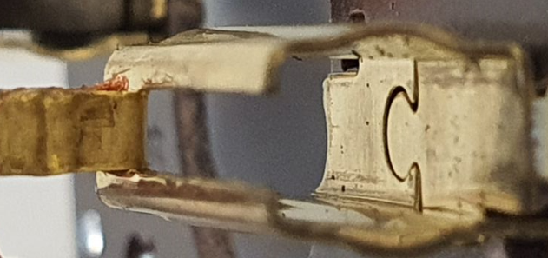 GOOD PART [19] |  |  |  |  |  |  | WHAT ARE THE IMMEDIATE COUNTERMEASURES (24 hours)?
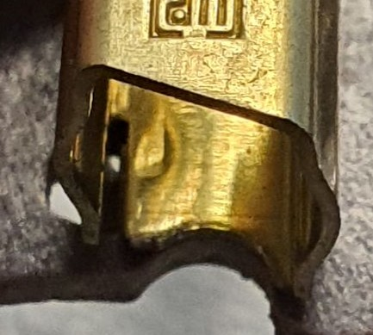

 |  |  |  |  |  |  |  |  |  |  |  |  |  | 1. IMMEDIATE COUNTERMEASURES IN SUPPLIER PERIMETER ? [31] |  |  | WHO |  | DATE | WHERE

 |  |  |  |  |  |  |  |  |  |  |  |  |  | Quality Alert for all the MNG2 Operator |  |  | Abir C |  | 2023-06-30 | Avo TN

 |  |  |  |  |  |  |  |  |  |  |  |  |  | Sorting for internal stock |  |  | Aymen G |  | 2023-06-30 | Avo TN

 |  |  |  |  |  |  |  |  |  |  |  |  |  | Check the fixation of the sensor of crimping machine - sensor in the good position which ensure that the conformators arrive at the end of the brush box during crimping operation |  |  | Bilel T |  | 2023-06-30 | Avo TN

 |  |  |  |  |  |  |  |  |  |  |  |  |  | Add the Crimping sensor activation check in the SOP |  |  | Abir C |  | 2023-07-03 | Avo TN

 |  |  |  |  |  |  |  |  |  |  |  |  |  | Put in place 100% of sliding Stop of the downgrade mode until validation of the standard of the management of the degraded mod |  |  | Bilel T Lassaad C |  | 2023-07-05 | Avo TN
 | SORTING ACTIVITY to protect customer [20]

 |  |  | Nb. NG Parts | Nb. Sorted |  | PPM |  |  | Sorting date | WHO |  | Identification OK parts |  | 2. IMMEDIATE COUNTERMEASURES IN VALEO LINE ? [32] |  |  | WHO |  | DATE | WHERE
 | -Results of sorting in Valeo Customer plant |  | 0 | 0 | = | '----' |  | PPM
 | -Results of sorting in Valeo plant |  | 0 | 430 |  | 0 |  | PPM | June 7th,2024 | Marinangelo |  | Blue check mark in the parts + OK in the boxes label |  | Detailed analysis of parts returned under warranty to better understand the failure mode |  |  | Gabriel Pego |  | June 7th,2024 | Valeo Campinas
 | -Results of sorting in Other Valeo plants |  | 0 | 0 |  | '----' |  | PPM
 | -Results of sorting in Transport |  | 0 | 0 | = | '----' |  | PPM |  |  |  |  |  | Notified supplier preventively in order to request: Carry out a containment action in supplier stock, information if have new parts in transit, evidence of the first batch 100% controlled for this problem that AVO will send to Valeo in the next shipments |  |  | Richard Fernandes |  | June 7th,2024 | Valeo Campinas
 | -Results of sorting in Valeo Logistics platform |  | 0 | 0 |  | '----' |  | PPM |  |  |  | .
 | -Results of sorting in Supplier Logistics platform |  |  |  | = | '----' |  | PPM
 | -Results of sorting in Supplier plant |  | 0 | 6720 | = | 0 |  | PPM | 2023-06-30 | Aymen G |  | only finished Parts cerified By AVO the smei finidhed parts was not sorted |  | Official incident (WR) at SRM |  |  | Richard Fernandes |  | June 12nd, 2024 | SRM
 | -Results of sorting in after-sales stocks |  | 0 | 0 | = | '----' |  | PPM
 | TOTAL SORTING |  | 0 | 7150 | = | 0 |  | PPM

 | Production dates of sorted parts | From | To |  |  |  |  | First certified good shipment: |  |  | Label's Number |  | Date
 |  | June 7th, 2024 | Current |  |  |  |  |  |  |  | na |  | na
 | Period of NG parts | Earliest NG part Date | Latest NG part Date |  |  |  |  |  |  |  | Identification OK parts / OK pallets
 |  | Invoice nº 17082, PPC laser engraving nº 1953 | Invoice nº 17082, PPC laser engraving nº 1903

 | VALEO CAN DETECT THE DEFECT ON THE PRODUCTION LINE AT 100% (YES/NO) ? |  |  |  |  |  |  |  |  |  | If not, Supplier must set up a control at 100% on the Valeo line

Timeline (2)
TIMELINE [1]
RISKY WINDOW (from 10/06/2023 to 27/06/2023

Week Number | 10/06/2023 at 12h |  | 12/06/2023 at 08: 10mn | 2023-06-29 | 2023-06-30 |  | 2023-07-01 | 2023-07-04 |  | 2023-07-06

 | 1) Intervention of the adjuster (sensor not wel fixed) 2) Restart of the production without detection of the defect during validation by Go/Nogo gauge |  | 1) Maintenace intervention due to detection of 1 not good part by the Go/Nogo gauge at 8h 2) validation of the intervention by the quality technicien 3) securization of the quantity produced from SOP to maintenance intevention --> 1 part detected | First Defect detected @ Customer and isolation of 50 motors | start the internal sorting of GV brush box by Fixture, 6720 parts secured, 0 bad part detected |  | Roproduce the defect in AVO and potential root causes was defined: | start the sorting at the customer 15880, 4 bad parts detected |  | Put in place 100% of control by Go/Nogo gauge after soldering tin process
 | 4000 parts produced |  | 1800 parts produced

 | EVENT (E) | WHAT HAPPENED? |  |  |  | When |  |  | Who |  | What is the Factor?
 | E1
 | E2
 | E3
 | E4

FTA Occ & 5 Whys
FACTOR TREE ANALYSIS FOR OCCURRENCE Why the problem occurred ?

PROBLEM DESCRIPTION (Valeo view) [1]

4M [2] | FACTORS [3] | CONTROL POINT [4] |  | STANDARD [5] |  | FACTOR VALUE ON OK PARTS [6] | FACTOR VALUE ON BAD PARTS [7] | JUDGMENT |  |  | Potential Root Causes | 5 WHYs Physical > System > Managment actions [13]
 |  |  |  |  |  |  |  | Std OK [10] | Meet std [11] | Direct link [12]
 |  |  |  |  |  | Good Part / Situation taken as reference [8] ............................. | Bad Part / Situation taken as reference [9] .............................
MACHINE | Adjustment of the counter part of the sensor | Who ? | Adjuster | What is the standard value? | Standard location of the counter part is not defined | 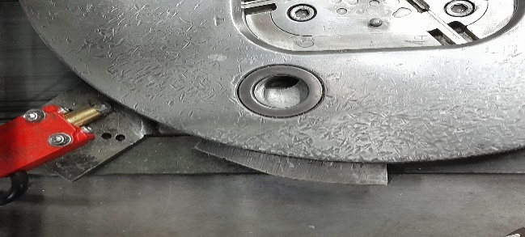 The counterpart is at the right position | the counter part is not at the right position & unscrewded | N | Y | Y | position of the counter part at the right position | 1st WHY | 2nd WHY | 3rd WHY | 4th WHY | 5th WHY
Counter part fixed in the machine by 2 screws
 |  | Does what ? | Adjust the counterpart of the sensor |  |  |  |  |  |  |  |  | the Counterpart is inscrewed & with no locating pin | Lack of procedure to pinned all critical process parameters
 |  | When ? | Setting/Maintenance intervention | Where is the standard?
 |  | Where ? | Crimping workstation
 |  | How ? | Manually | Standard Number and Index?
 |  | How many parts/often ? | 100%
MATERIAL | Conform brushbox | Who ? | Supplier of brushbox | What is the standard value? | Dimensional of brush box are conforms | Dimensional of brush box: lenght=12 +0/-0,6 mm Widht= 3,8 + 0,04/-0,13 Height= 6 -0,04/-0,13 | Dimensional of brush box: lenght<>12 +0/-0,6 mm Widht<>3,8 + 0,04/-0,13 Height<> 6 - 0,04/-0,13 | Y | Y | N |  | 1st WHY | 2nd WHY | 3rd WHY | 4th WHY | 5th WHY
 |  | Does what ? | provide a conform brushbox
 |  | When ? | each delevery | Where is the standard? | Bruh box drawing
 |  | Where ? | AVO warehouse
 |  | How ? | logistic process | Standard Number and Index? | DRW53870197
 |  | How many parts/often ? | 100%
MATERIAL | Conform brush | Who ? | Supplier of brushbox | What is the standard value? | Dimensional of brush box are conforms | Dimensional of brush box: lenght=16,55 +01/-0,1 mm Widht= 3,8 + 0,08/-0 Height= 6 +0,08/-0 | Dimensional of brush box: lenght<>16,55 +01/-0,1 mm Widht<>3,8 + 0,08/-0 Height<>6 +0,08/-0 | Y | Y | N |  | 1st WHY | 2nd WHY | 3rd WHY | 4th WHY | 5th WHY
 |  | Does what ? | provide a conform brushbox
 |  | When ? | each delevery | Where is the standard? | Bruh box drawing
 |  | Where ? | AVO warehouse
 |  | How ? | logistic process | Standard Number and Index? | DRWA60110800
 |  | How many parts/often ? | 100%
METHOD | One Piece Flow production | Who ? | Team Leader | What is the standard value? | serial production according the 1 piece flow standard, no WIP between worksatations | parts produced according the 1 piece flow standard for all the process of the line | Buffer stock between the sub assembly & the final product process (without identification & good storage in the specific area & no reintroduction of parts consecutively) | N | Y | Y | Buffer stock between the sub assembly & the final product process (without identification & good storage in the specific area & no reintroduction of parts consecutively) | 1st WHY | 2nd WHY | 3rd WHY | 4th WHY | 5th WHY
 |  | Does what ? | Produce in one pièce flow without parts waiting in process |  |  |  |  |  |  |  |  | Missing of standard defining the degradated process | Lack of procedure requesting to define the degraded mod by anaticipation
 |  | When ? | during serial production | Where is the standard? | MNG2 Lay Out
 |  | Where ? | All Production lines
 |  | How ? | According t1 piece flow standard | Standard Number and Index? | -
 |  | How many parts/often ? | 100% of parts
MATERIAL | Spring design | Who ? | Manufarcturing process | What is the standard value? | Use the spring validated from project phase : Drawing number : DRW_53360077 REV : B | Use the spring validated from project phase : Drawing number : DRW_53360077EV : B | Use the spring validated from project phase : Drawing number : DRW_53360077EV : B | N | Y | Y | Risk of deformation spring during its force exerted on the brushes | 1st WHY | 2nd WHY | 3rd WHY | 4th WHY | 5th WHY
 |  | Does what ? | Use the spring validated from project phase : Drawing number : DRW_W000088702_001 REV : D Part number : W000088702 |  |  |  |  |  |  |  |  | The last coil fitting are not effective and does not guarantee the good contact with the brushes | 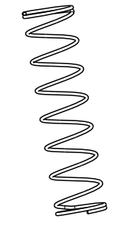 The last coil fitting is open all along spring diameter | Spring poorly designed | The risk has not been identified in the FMEA
 |  | When ? | In each production of MNG2 line | Where is the standard? | On SRM
 |  | Where ? | MNG2
 |  | How ? | Manual assembly | Standard Number and Index? | DRW_53360077 REV : B
 |  | How many parts/often ? | 100%

Action plan & Genba review
ANALYSIS PDCA

REPRODUCE THE DEFECT
WHAT WAS DONE TO REPRODUCE THE CONCERN? [1] | The Method Engineer did a trial in the crimping Machine
HOW WAS IT DONE? [2] | 1-Open the screws of the counterpart of the sensor 2-Do the crimping operation with open screws
WHEN WAS IT DONE? [3] | 2023-07-03
WHAT WAS THE RESULT? [4] | The sensor detect the counterpart even its moving

ACTION PLAN FOR PERMANENT COUNTERMEASURES - OCCURRENCE
ROOT-CAUSE [5] | TECHNICAL / SYSTEMIC CORRECTIVE ACTION [6] | STANDARD NUMBER REVISION LEVEL [7] | WHO [8] | Due date [9] | Done date [10] | LLC Done? YES /NO [11] | Generalization to other lines / products / sites ? [12] | Are ALL users including their N+1 (Direct Manager) trained to use this STANDARD ? Yes / No [13] | Is there an ENFORCEMENT plan for the N+1 ( Direct manager ) to ensure the respect of this STANDARD ? Yes / No [14] | Genba Check OK / NOK? [15]
Lack of procedure requesting to define the degraded mod by anaticipation | Put in place a production standard in each case of missing operator ( production with -1 operator,2 Operators,,,etc) |  | Bilel B | 2023-08-29 | 2023-08-29
Spring poorly designed Part number : W53360077 level B | Launch a SCR for change spring design in MNG2 Line as the change done for Gen2 lines | 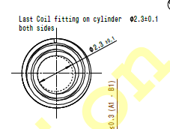 | Haithem BS | 2023-07-20 | 2023-07-20 |  |  |  |  |  | Waiting for financial impact
The counter part of the sensor was not pinned ( fixed by screw) | Identify all critical Process to be pinned & the planning to close the pinned |  | Bilel T | 2023-07-21 | 2023-07-21
 | Improve the industrial key process parameters Procedure in oreder to strandardize the pining for the similar process |  | David Dez | 2023-07-25 | QiP plan
 | Fix the couter part by screws and pining system |  | Bilel T | 2023-07-14 | 2023-04-12 | YES

ACTION PLAN FOR PERMANENT COUNTERMEASURES - NON DETECTION
ROOT-CAUSE [5] | TECHNICAL / SYSTEMIC CORRECTIVE ACTION [6] | STANDARD NUMBER REVISION LEVEL [7] | WHO [8] | Due date [9] | Done date [10] | LLC Done? YES /NO [11] | Generalization to other lines / products / sites ? [12] | Are ALL users including their N+1 (Direct Manager) trained to use this STANDARD ? Yes / No [13] | Is there an ENFORCEMENT plan for the N+1 ( Direct manager ) to ensure the respect of this STANDARD ? Yes / No [14] | Genba Check OK / NOK? [15]
Lack of standard which define the management of the buffer stock | Update the NC part management procedure in order to specify the management of the NOK part including the buffer stock if necessary | P3.Pr.S1.02 | Karim M | 2023-07-25 | 2023-07-25

The process approch was not included in the QRQC line standard | Improve the QRQC line standard : open the QRQC line for process & product issue | PS14 3 F20 ind03 | Abdessalem S | 2023-07-21 | 2023-07-21

sliding operation is not updated according the new standard defined for similar line | Improve the sliding operation design in MNG2 Line as the change done for Gen2 lines (brush outlet = 3 mm, sliding time = 150 ms) |  | David Dez | 2023-08-15 | 2023-08-21

SQA Genba Check
 |  | Genba Check StEDE PDCA Genba Check Efficiency control StEDE3 workstation assesment

 | Supplier Name and Location |  |  | RSQ3 Genba Check activity
 | Audit date |  |  | SRM Incident Genba Check activity
 | Auditor name
STEP 1
STEP 2

 |  |  |  | StEDE PDCA Genba Check |  |  |  |  |  |  |  | EFFICIENCY CONTROL |  |  |  | StEDE3 Workstation assesment result

 |  |  |  |  |  |  |  |  |  |  |  | Number of parts since actions are in place
 | Incident number | Root cause | Nb | Action: TECHNICAL / SYSTEMIC CORRECTIVE ACTION | Existence: STANDARD NUMBER REVISION LEVEL | Deployment: Are ALL users including their N+1 (Direct Manager) trained to use this STANDARD ? Yes / No | Enforcement: Is there an ENFORCEMENT plan for the N+1 ( Direct manager ) to ensure the respect of this STANDARD ? Yes / No | Action | Existence | Deployment | Enforcement | Produced | Bad parts |  | StEDE 3 Workstation assesment result
TECHNICAL / SYSTEMIC CORRECTIVE ACTION - OCCURRENCE | VWS-W10CAM1-2406-007 | #REF! | 1 | #REF! | #REF! | #REF! | #REF!
 | Confirmed on Genba: Supplier / Valeo SQA: Y/N |  |  |  |  |  |  |  |  |  |  |  |  |  |  |  | ok | ok
 | VWS-W10CAM1-2406-007 | #REF! | 2 | #REF! | #REF! | #REF! | #REF! |  |  |  |  |  |  |  |  |  | nok | nok
 | Confirmed on Genba: Supplier / Valeo SQA: Y/N |  |  |  |  |  |  |  |  |  |  |  |  | StEDE 3 |  |  | conditional ok | conditional ok
 | VWS-W10CAM1-2406-007 | #REF! | 3 | #REF! | #REF! | #REF! | #REF!
 | Confirmed on Genba: Supplier / Valeo SQA: Y/N
 | VWS-W10CAM1-2406-007 | #REF! | 4 | #REF! | #REF! | #REF! | #REF!
 | Confirmed on Genba: Supplier / Valeo SQA: Y/N

TECHNICAL / SYSTEMIC CORRECTIVE ACTION - NON DETECTION | VWS-W10CAM1-2406-007 | #REF! | 5 | #REF! | #REF! | #REF! | #REF!
 | Confirmed on Genba: Supplier / Valeo SQA: Y/N |  |  |  |  |  |  |  |  |  |  |  |  |  |  |  | ok | ok
 | VWS-W10CAM1-2406-007 | #REF! | 6 | #REF! | #REF! | #REF! | #REF! |  |  |  |  |  |  |  |  |  | nok | nok
 | Confirmed on Genba: Supplier / Valeo SQA: Y/N |  |  |  |  |  |  |  |  |  |  |  |  |  |  |  | conditional ok | conditional ok
 | VWS-W10CAM1-2406-007 | #REF! | 7 | #REF! | #REF! | #REF! | #REF!
 | Confirmed on Genba: Supplier / Valeo SQA: Y/N
 | VWS-W10CAM1-2406-007 | #REF! | 8 | #REF! | #REF! | #REF! | #REF!
 | Confirmed on Genba: Supplier / Valeo SQA: Y/N

 |  |  |  |  |  |  | Genba Check rate |  |  |  |  |  |  | StEDE3 result (lowest score of cells above) | 0
 |  |  |  |  |  |  |  |  |  | Actions to be defined for "NOK" cells (above)
 |  |  |  | Actions plan for "No" answer to StEDE PDCA Genba check
 |  |  | Nb | Action | Action | Action | Action | Who | When | Done date
 |  | TECHNICAL / SYSTEMIC CORRECTIVE ACTION - OCCURRENCE | 1

 |  |  | 2

 |  |  | 3

 |  |  | 4

 |  | TECHNICAL / SYSTEMIC CORRECTIVE ACTION - NON DETECTION | 5

 |  |  | 6

 |  |  | 7

 |  |  | 8

StEDE3 Matrix
 | StEDE3 Workstation Assessment v2.4
 |  |  |  |  |  |  | 0

Supplier :
Plant location :
Assessment date : |  |  | StEDE3 ASSESSMENT RESULT : |  |  |  | 0/ 9
Workstation assessed :
Assessor / Company
Setter :
Operator : |  |  |  |  |  |  | For supplier self assesment activity, column to be assessed by:
Step 1 : 360° Variability Hunting |  |  | Step 2 : StEDE3 Matrix |  |  |  | Direct Manager of the user |  | Manager from an other APU/Department
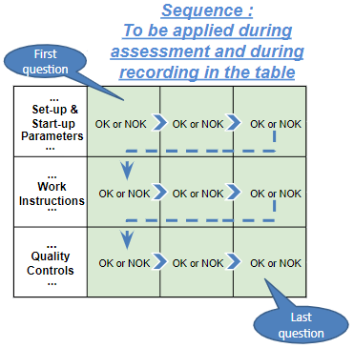
Silent Workstation observation for 10/15 min, to detect any potential Variability related to : - machine settings - operator activities - quality controls |  |  | StEDE3 Matrix Excellence Through Standards |  |  |  | EXISTING ? | DEPLOYED ? How were the users trained to apply this STANDARD ? ( including their Direct Manager if not the trainer ) | ENFORCED ? What is the Direct Manager of the users doing to ensure the strict and continuous EXECUTION of this STANDARD ?
 |  |  |  |  |  |  | Clear, Visible, Quantified, Doable. | Respected by users. Can be explained by users. | Audited by the Direct Manager on Genba at a frequency defined based on frequency of usage of standard.
 |  |  | For a given Process / Workstation : Are StANDARDS for… | … Set-up Parameters … |  | Parameters list, values and limits and necessary work instructions to set the machine/workstation up for production of the selected part number (to be compared with those used during the FDPR / IS) |  |  |  | 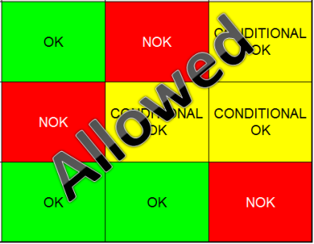
 |  |  |  | ... Work Instructions … |  | Instructions defining how to operate the station safely, to produce parts, and how to maintain the equipment. |  |  |  | 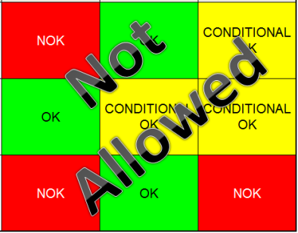
 |  |  |  | … Quality Controls … |  | Activities to control the quality of the operation or of the product after transformation to ensure only good parts are transferred to the next station |  |  |  | 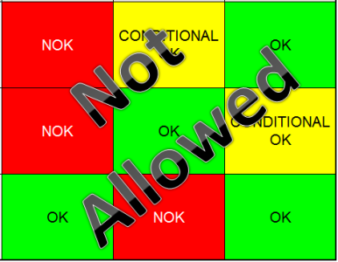

 | Conclusion :

Step 3 : Findings
StEDE3 Matrix Excellence Through Standards |  | EXISTING ? | DEPLOYED ? | ENFORCED ? |  | "Reduction of the variability in our processes, being production or administrative, is key to ensure the sustainability of any continuous improvement"
0 / 9 |  | Clear, Visible, Quantified, Doable. | Respected by users. Can be explained by users. | Audited by direct manager on Genba at a frequency defined based on frequency of usage of standard. | Category (Ex / Dep / Enf) | Findings and next steps |  |  | Owner | Date | Status | Is FMEA update required ? Yes / No | If "Yes", done date
For a given Process / Workstation : Are StANDARDS for… | ...Set-up Parameters … | 0 | 0 | 0 |  | Finding #1 : Next step :

 |  |  |  |  |  | Finding #2 : Next step :

 |  |  |  |  |  | Finding #3 : Next step :

 | ... Work Instructions … | 0 | 0 | 0 |  | Finding #1 : Next step :

 |  |  |  |  |  | Finding #2 : Next step :

 |  |  |  |  |  | Finding #3 : Next step :

 | ...Quality Controls … | 0 | 0 | 0 |  | Finding #1 : Next step :

 |  |  |  |  |  | Finding #2 : Next step :

 |  |  |  |  |  | Finding #3 : Next step :

 | VALEO signature |  |  |  |  |  | SUPPLIER signature

